상품제안서
뉴클 갤럭시워치 충전 케이블 2in1 C타입 1m | 상품코드: F30870

 |  |  |  |  |  |  | 02-412-0044 | www.easy1.co.kr
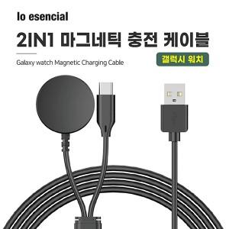

【상세/제작정보】 | *택배비 5000원 1BOX 100개

【인쇄/포장옵션】 | 레이저 / 시판박스

【공급단가】 | 수량 | 100~ | 300~ | 500~ | 1,000~ | 3,000~
*VAT별도 | 단가 | 5,120원 | 5,040원 | 4,920원 | 4,790원 | 4,710원

【상품 URL】 | http://www.easy1.co.kr/src/goods_detail.php?gdno=30870

